I. Část 3a
I. Část 3a
Grafické znázornění konsolidačního celku, jehož členem je povinná osoba, z hlediska vlastnického uspořádání

Grafické údaje o struktuře konsolidačního celku, jehož je povinná osoba součástí |  | Vyhláška č. 163/2014 Sb., v platném znění, příloha 10

Informace platné k datu: | (30/06/2019)
Grafické znázornění konsolidačního celku, jehož členem je povinná osoba, z hlediska vlastnického uspořádání s vyznačením osob, které jsou zahrnuty do obezřetnostní konsolidace, a uvedením důvodu pro nezahrnutí do obezřetnostní konsolidace u ostatních osob |  | Bod 3 písm. c)
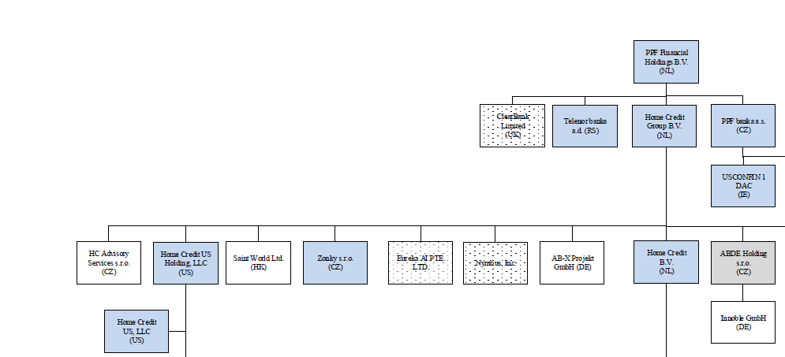 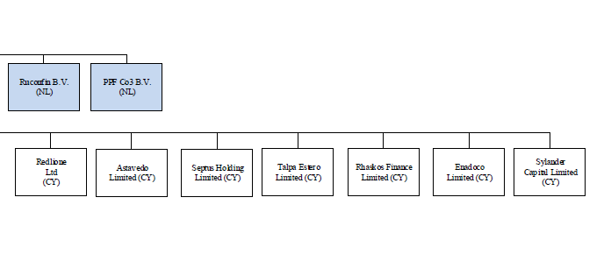 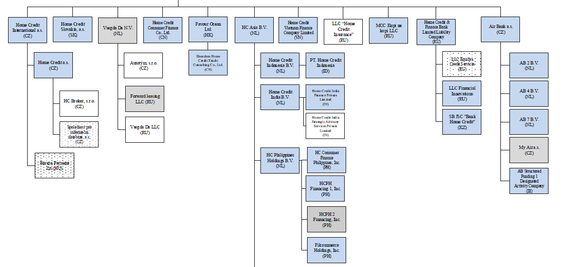 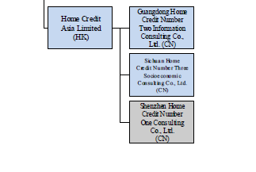 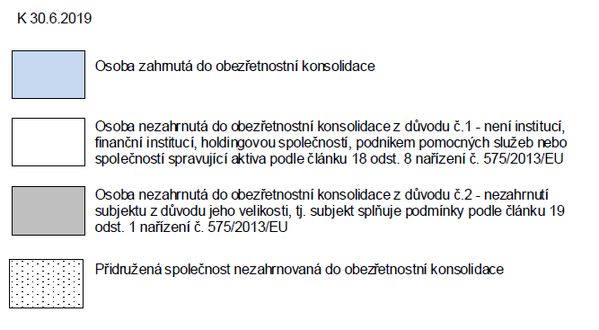

U daného subjektu stačí uvést příslušné číslo odůvodnění:
1 - není institucí, finanční institucí, podnikem pomocných služeb nebo společností spravující aktiva podle článku 18 odst. 8 nařízení (EU) č. 575/2013
2 - nezahrnutí subjektu z důvodu jeho velikosti, tj. subjekt splňuje podmínky podle článku 19 odst. 1 nařízení (EU) č. 575/2013
3 - subjekt není zahrnut z důvodů uvedených v článku 19 odst. 2 písm. a) nařízení (EU) č. 575/2013
4 - subjekt není zahrnut z důvodů uvedených v článku 19 odst. 2 písm. b) nařízení (EU) č. 575/2013
5 - subjekt není zahrnut z důvodů uvedených v článku 19 odst. 2 písm. c) nařízení (EU) č. 575/2013

